상품제안서
카카오 힙스터 도킹형 보조배터리 5000mAh(C타입&8핀) | 상품코드: S41198

 |  |  |  |  |  |  | 02-713-8555 | www.synergygift.co.kr
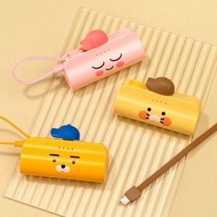 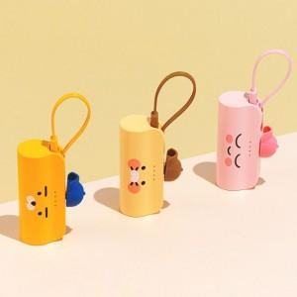

【상세/제작정보】

【인쇄/포장옵션】 | 스티커 / 별도문의

【공급단가】 | 수량 | 20~ | 100~ | 300~ | 500~ | 1,000~
*VAT별도 | 단가 | 17,400원 | 15,850원 | 15,300원 | 14,960원 | 14,600원

【상품 URL】 | https://www.synergygift.co.kr:443/src/goods_detail.php?gdno=41198

